v1
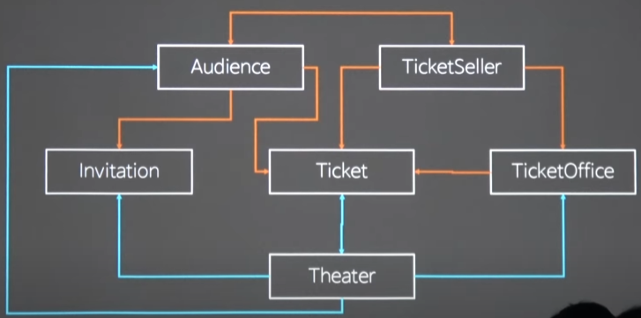

coupon |  | package

 |  |  |  | 1. 내부 발행하는 데이터객체를 안다.
 |  |  |  | 2. 데이터객체는 발행객체를 내부정보로 안다.

 |  | doctor

 |  |  |  |  | Reception

Coupon |  | Package

 |  |  |  |  |  | 1. 같이 일할 원무과직원들 목록을 저장한다. (상하위도메인이 아니라서, N쪽에 저장하는게 아닌 한쪽에 저장한다)
 |  |  |  |  |  | 2. 협력 원무과인지 내부 검증후, 직접 데이터객체를 준다.
 |  | Doctor

 |  |  | 받기기능으로 받은 객체를 필드에 저장하기 위해 안다.
 |  |  |  |  | Reception

Coupon |  | Package

 |  | Doctor

3. 판매시, 소속기관의 [getter제공기능]으로 데이터객체를 지역변수로 받아서 안다.
- 직접 필드저장은 아니지만, 사용시 return되서 의존성 생김 |  |  |  |  |  | 1. 코디네이터는 원무과를 소속기관으로서 필드에 저장하여 안다.
 |  |  | Coordinator |  |  | 2. 상위소속기관은 하위 직원들 정보가 포함되어 있지 않다 (One table)

 |  |  |  |  | Reception

Coupon |  | Package

 |  | Doctor

 |  |  |  | 1. 환자는 코디네이터를 구매기능의 인자로 (서로)알고서 데리고 온다.
 |  |  |  | 2. 코디네이터는 환자를 거래관계(트랜잭션관계)로서 서로 안다. 서로 메서드 인자로 받아온다
 | Patient |  |  |  |  |  | 1. 환자가 먼저 void구매기능으로 코디테이터를 데리고 가 코디네이터의 [getter판매기능]을 이용한다.
 |  |  | Coordinator |  |  |  | 2. 코디네이터는 getter판매기능으로 환자를 데리고 간다.
 |  |  |  |  |  |  |  | 1. 환자의 쿠폰검증을 먼저한다.
 |  |  |  |  | Reception |  |  | 2. 환자를 돈검증한다(환자의 자신 검증이용) (검증기준 가격은 소속기관Reception에게 받아온다)
 |  |  |  |  |  |  |  | 3. 팔 물건을 검증한다. (팔 물건은 소속기관 Reception에게 받아온다)
Coupon |  | Package |  |  |  |  |  | 4. 환자의 쿠폰/돈 감산한다.(환자의 자신 void감산기능 이용)
 |  |  |  |  |  |  |  | 5. 물건을 반환한다.

 |  | Doctor

 | 1. 환자는 구매기능(void setter형태-받기기능형태)으로 받아 저장할 데이터객체를 알고 있다.
 | 2. 환자는 검증에 사용될 소모성 데이터객체는 EMPTY형태로 미리 저장하고 있다.
 | Patient
 |  |  | Coordinator

 |  |  |  |  | Reception

Coupon |  | Package

 |  | Doctor

 | 1. Doctor는 내부발행하는 Coupon데이터객체를 [void setter직접주기기능]위해 메서드인자로 안다.
 | 2. Patient는 직접주기기능에 쓸 [받기기능]을 제공하지만, 누가 주는지는 모른다.
 | Patient
 |  |  | Coordinator

 |  |  |  |  | Reception

Coupon |  | Package

 |  | Doctor
 |  | 3. Doctor는 검증대상으로서 Patient를 내부정보로 검증하기 위해 메서드 인자로 안다.
 |  | 4. Paitent의 검증대상자는 bolean 내부정보 검증기능을 제공하되, 누가 검증하는지는 모른다.

v2
 |  |  | Patient
 |  |  |  |  |  | Coordinator

 |  |  |  |  |  |  |  | Reception
 |  |  |  |  |  |  |  |  |  | Specialty(진료종목)
 |  | Coupon |  |  | Package |  |  |  |  |  | title
 |  |  |  |  |  |  |  |  |  |  | duration
 |  |  |  |  |  |  |  |  |  |  | fee
 |  |  |  |  |  |  |  |  |  |  | createDate

 |  |  |  |  | Doctor |  |  |  |  |  | discountpolicy
 |  |  |  |  |  |  |  |  |  | Treatment |  | (다른 종목에도 공유될 수 있는 정보)
 |  |  |  |  |  |  |  |  |  |  | sequence
1. doctor는 발행한 package을 검증하는 정보전문가로서 발행하는 Package생성에 필요한 모든 객체필드를 알고서 받기기능으로 필드에 저장한다 |  |  |  |  |  |  |  |  |  |  | totalCount | 패키지 판매 가능 개수
2. 만약, 그것이 상-하위개념을 가진다면, 직접 hashMap필드로 매핑하며 받는다. |  |  |  |  |  |  |  |  |  |  | description

 |  |  |  |  |  |  |  |  |  |  | photo
 |  |  |  |  |  |  |  |  |  |  | acupuntCount
 |  |  |  |  |  |  |  |  |  |  | medicalAcupuntCount
 |  |  |  |  |  |  |  |  |  |  | buhangCount

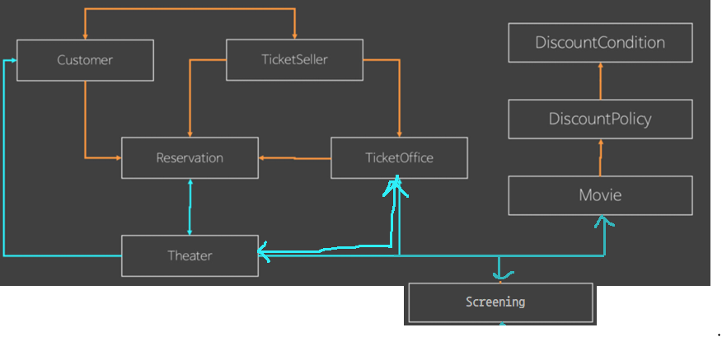

 |  | Patient
 |  |  |  |  | Coordinator

 |  |  |  |  |  |  | Reception
 |  |  |  |  |  |  |  |  | Specialty(진료종목)
 | Coupon |  |  | Package

 |  |  |  | Doctor
 |  |  |  |  |  |  |  |  | Treatment

 |  | 1. doctor는 계약관계에 있는 Reception을 서로 안다.
 |  | 2. doctor가 먼저 을로서 [제안기능]으로 Reception + 계약조건으로 부른다.
 |  | 3. Reception은 갑으로서 계약결과를 알려준다. 계약은 성공/실패가 있으므로 거래의 getter판매기능(NULL객체 실패)과 다르게, boolean수락기능을 가진다.
 |  | 4. 계약은 서로간에 저장을 한다. 갑인 reception이 계약조건(커미션율)과 함께 doctor를 map으로 저장한다.
 |  | 5. 계약취소 제안기능과 계약취소 수락기능도 가진다.

 |  | Patient
 |  |  |  |  | Coordinator

 |  |  |  |  |  |  | Reception
 |  |  |  |  |  |  |  |  | Specialty(진료종목)
 | Coupon |  |  | Package

 |  |  |  | Doctor
 |  |  |  |  |  |  |  |  | Treatment

 |  | 1. 환자는 codinator를 거래대상으로 서로 알고 있다. 환자의 [구매기능]은 void setter 받기기능 형태이며, 구매 실패시 NULL객체를 받는다.
 |  | 2. 구매할 땐,거래대상인 coordinate 및 package의 구성필드외에 package 구매 개수까지 인자로 모두 선택해서 인자로 넘겨줘야한다 (doctor, specialty, treatment, count)
 |  | 3. Coordinator는 거래대상으로서 환자를 알고, [판매기능]을 제공한다. 성공실패여부와 관계없이 객체를 반환하므로 getter형태를 가진다.
 |  | 4. Cooridnator의 [판매기능] 내부에는
 |  |  | 1. 일단 거래시 판매물건을 NULL객체로 반환대기 -> 마지막 return을 먼저 짠다. If 중첩성공시 재할당만 해준다.
 |  |  | 2. 사는놈 돈 검증을 위해 물건가격계산한다 -> Reception에 위임
 |  |  | 3. 사는놈 돈 검증한다. 사는놈의 검증기능(검증조건)을 활용한다.
 |  |  | 4. 물건 검증을 위해, 물건을 떼온다 -> Reception에게 위임
 |  |  | 5. 물건 검증한다.
 |  |  | 6. 사는놈의 돈을 차감한다. / 돈 가산은, 실제 돈 계산을 해주는 Reception에게 위임한다.
 |  |  | 7. 물건 반환

 |  | Patient
 |  |  |  |  | Coordinator

 |  |  |  |  |  |  | Reception
 |  |  |  |  |  |  |  |  | Specialty(진료종목)
 | Coupon |  |  | Package

 |  |  |  | Doctor
 |  |  |  |  |  |  |  |  | Treatment(치료정보)

 | 1. 판매중개자인 Coordinator는 원청업체이자 소속기관인 상위도메인 Reception을 받기기능으로 저장해서 알고 있다.
 | 2. 필드에 위치한 Reception으 기능을 사용해 물건 가격계산 / 물건 떼오기 를 위임해서 받아온다.
 | 3. Reception이 제공하는 [물건떼오기] 역시 [getter형태의 판매기능]으로서
 |  | 1) 돈 검증(coordinator) 대신 -> 정보 검증
 |  | 2) 물건 검증에 사용할 물건 떼오기 -> 발행권자 doctor에게 위임
 |  | 3) 물건 검증
 |  | 4) 돈 차감(coordinator) 대신 -> 돈 계산 후 커미션만 돈 가산
 |  | 5) 커미션을 제외한 금액을 -> doctor에게 돈 가산
 |  | 6) 물건 반환
 | 4. 이 때, 돈 계산은 policy(전략객체)를 가지고 있는 Specialty가 해준다. 위치만 Reception에서 specialty 최종 의존성을 가져야하므로 여기서 한다.
 |  | 구매정보들은 doctor에게도 발행을 위해 넘어가지만, 중개자로서 커미션을 계산해야할 책임을 가지므로, 가격 계산도 reception에게 위임한다.

 |  | Patient
 |  |  |  |  | Coordinator

 |  |  |  |  |  |  | Reception
 |  |  |  |  |  |  |  |  | Specialty(진료종목)
 | Coupon |  |  | Package

 |  |  |  | Doctor
 |  |  |  |  |  |  |  |  | Treatment
 | 1. Reception은 물건을 받아오기 위해 Doctor의 [getter제공기능같은 판매기능]을 이용하기 위해 알고 있다.
 | 2. Doctor의 발행후 물건을 제공하기 위한 발행객체의 [getter판매기능]은 내부에서 아래 과정을 거친다.
 |  | (1) 넘어온 정보검증(돈검증x) (2) 발행전 갯수검증후 갯수차감 to 책임객체 (3) 발행후 물건반환
 | 3. Reception은 계산한 결과를 전달해주기 위해 Doctor의 [void seeter받기기능같은 돈가산기능]을 이용하기 위해 알고 있다.
 |  | 내 돈을 올려주기만 한다면, 트랜잭션관계가 아니라, 돈을 받기기능만 제공하는 사람Doctor는 누가 주는지 모른다.

 |  | Patient
 |  |  |  |  | Coordinator

 |  |  |  |  |  |  | Reception
 |  |  |  |  |  |  |  |  | Specialty(진료종목)
 | Coupon |  |  | Package

 |  |  |  | Doctor
 |  |  |  |  |  |  |  |  | Treatment
 | 1. Doctor는 정보검증 후 -> 발행갯수 책임이 있는 Treatment에게 [발행가능갯수 차감기능]을 이용하기 위해 Treatment를 알고 있다.
 | 2. Treatment는 [내부 not final필드로 발행가능 개수를 관리]하고 있으며,
 |  | (1) 하한의 가진 필드의 내+외수용 [boolean차감가능여부]를 정의한 뒤, false가 반환다면, 이용하는 발행권자는 NULL을 return한다.
 |  | (2) 하한의 가진 값을 차감하는 기능을 trigger(1)와 같이 사용하여 정의한 뒤, trigger실패시 에러를 낸다.
 |  |  | 즉, trigger메서드는 외부조건에 따른 action조건을 정의하는데,
 |  |  |  | doctor가 정보검증시에도 외부에서 사용되어 실패시 false를 반환한다.
 |  |  |  | doctor가 갯수차감시에도 내부에서 사용되어 실패시 에러를 던진다.

 |  | Patient
 |  |  |  |  | Coordinator |  |  |  |  |  |  | discountCondition

 |  |  |  |  |  |  | Reception |  |  |  |  | discountPolicy
 |  |  |  |  |  |  |  |  | Specialty(진료종목)
 | Coupon |  |  | Package

 |  |  |  | Doctor
 |  |  |  |  |  |  |  |  | Treatment

 |  | Patient
 |  |  |  |  | Coordinator |  |  |  |  |  |  | discountCondition | PolicyApplier

 |  |  |  |  |  |  | Reception |  |  |  |  | discountPolicy
 |  |  |  |  |  |  |  |  | Specialty(진료종목)
 | Coupon |  |  | Package

 |  |  |  | Doctor
 |  |  |  |  |  |  |  |  | Treatment

 |  |  |  |  |  |  |  |  |  |  |  |  | PolicyApplierFactory
 |  | Patient
 |  |  |  |  | Coordinator |  |  |  |  |  |  | discountCondition | PolicyApplier

 |  |  |  |  |  |  | Reception |  |  |  |  | discountPolicy
 |  |  |  |  |  |  |  |  | Specialty(진료종목)
 | Coupon |  |  | Package

 |  |  |  | Doctor
 |  |  |  |  |  |  |  |  | Treatment

